Worksheet
 | Alklima B.V.
 | Van Hennaertweg 29
 | 2952 CA Alblasserdam
 | NEDERLAND
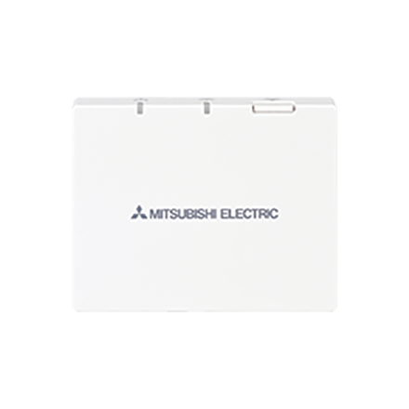
Code | PAR-WR61 R-E
Product | Radiografische ontvanger ATW

Uitvoering & werking
Naam |  | Waarde | Eenheid
Aansluiting |  | Overig
Met display |  | Nee
Met ontvanger |  | Nee

Overige gegevens
Naam |  | Waarde | Eenheid
Montagewijze |  | Opbouw (stucwerk)
Type voeding |  | Geen

